Прайс 2022
 |  |  |  |  |  | 656057, г. Барнаул, Павловский тракт, 204 тел.: (3852) 505-001 www.svodor.ru
ПРАЙС-ЛИСТ
ГИПЕРПРЕССОВАННЫЙ ОБЛИЦОВОЧНЫЙ КИРПИЧ BRICKSTONE
от 3 марта 2023 года
ЦВЕТ | Цена кирпича | Цена кирпича | Цена кирпича | Цена кирпича | Цена кирпича | Цена кирпича | Цена кирпича | Цена кирпича | Цена кирпича | Цена кирпича | Цена плитки
 | руб/шт | руб/шт | руб/шт | руб/шт | руб/шт | руб/шт | руб/шт | руб/шт | руб/шт | руб/шт | руб/шт
 | СТАНДАРТ | РВАНЫЙ ЛОЖОК | РВАНЫЙ УГЛОВОЙ | ЕВРО-СТАНДАРТ | ЕВРО УГЛОВОЙ | СТАНДАРТ | РВАНЫЙ ЛОЖОК | РВАНЫЙ УГЛОВОЙ | ФАСОННЫЙ КАПЛЯ | ФАСОННЫЙ ПОЛУКРУГ | ДЕКОРАТИВНАЯ КАМЕННАЯ

 | ПОЛНОТЕЛЫЙ | ПОЛНОТЕЛЫЙ | ПОЛНОТЕЛЫЙ | ПОЛНОТЕЛЫЙ | ПОЛНОТЕЛЫЙ | ПУСТОТЕЛЫЙ | ПУСТОТЕЛЫЙ | ПУСТОТЕЛЫЙ | ПОЛНОТЕЛЫЙ | ПОЛНОТЕЛЫЙ | ПЛИТКА
 | М250, F200 | М250, F200 | М250, F200 | М250, F200 | М250, F200 | М150, F200 | М150, F200 | М150, F200 | М250, F200 | М250, F200
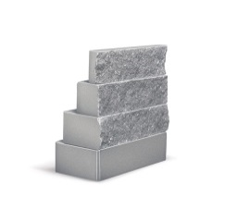 Кирпич Облицовочный Серый | 36.9 | 40.0 | 41.4 | 24.2 | 25.9 | 36.9 |  |  |  |  | 8.2
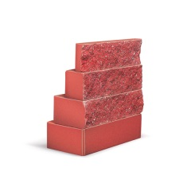 Кирпич Облицовочный Алый | 50.0 | 53.9 | 55.6 | 36.2 | 37.8 | 50.0 |  |  | 58.0 |  | 10.3
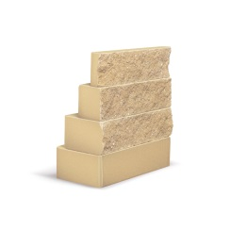 Кирпич Облицовочный Сахара | 52.8 | 56.2 | 58.5 | 38.3 | 40.0 | 52.8 |  |  | 61.5 |  | 11.7
 Кирпич Облицовочный Персик | 52.8 | 56.2 | 58.5 | 38.3 | 40.0 | 52.8 |  |  | 61.5 | 61.5 | 11.7
 Кирпич Облицовочный Желтый | 52.8 | 56.2 | 58.5 | 38.3 | 40.0 | 52.8 |  |  |  | 61.5 | 11.7
 Кирпич Облицовочный Шоколад | 52.8 | 56.2 | 58.5 | 38.3 | 40.0 | 52.8 |  |  |  |  | 11.7
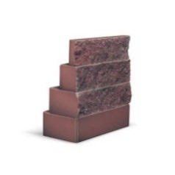 Кирпич Облицовочный Горький шоколад | 54.8 | 59.1 | 60.5 | 47.4 | 43.8 | 54.8 |  |  | 63.6 |  | 12.1
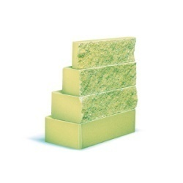 Кирпич Облицовочный Оливковый* | 89.6 | 105.4 | 108.9 | 74.2 | 78.3 | 89.6 |  |  |  |  | 19.7
Кирпич Облицовочный Серый (белый цемент) | 61.0 | 59.0 | 60.3 | 40.7 | 42.3 | 61.0
 Кирпич Облицовочный Персик (белый цемент) | 62.0 | 65.8 | 67.1 | 43.9 | 45.7 | 62.0 |  |  |  | 69.5 | 13.7
 Кирпич Облицовочный Желтый (белый цемент) | 62.0 | 65.8 | 67.1 | 43.9 | 45.7 | 62.0 |  |  |  |  | 13.7
 Кирпич Облицовочный Слоновая кость (белый цемент) | 66.3 | 70.3 | 71.9 | 44.2 | 47.2 | 66.3 |  |  | 74.7 |  | 14.6
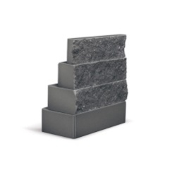 Кирпич Облицовочный Черный | 73.2 | 76.9 | 78.3 | 45.5 | 46.0 | 73.2 |  |  | 81.0 | 81.0 | 16.1
 Кирпич Облицовочный Розовый
Кирпич Облицовочный Оливковый (белый цемент)*
Количество кирпичей в 1 м2, шт | 52 | 52 | 58 | 52 | 58 | 52 | 52 | 58 | 52 | 52 | 52
Количество кирпичей в 1 поддоне, шт | 320 | 400 | 400 | 640 | 640 | 320 | 320 | 320 | 320 | 320 | 1,152
Вес 1 поддона кирпича, кг | 1,475 | 1,465 | 1,317 | 1,478 | 1,305 | 1,049 | 1,049 | 985 | 1,417 | 1,334 | 1108
Вес 1 кирпича, кг | 4.53 | 3.60 | 3.23 | 2.27 | 2.00 | 3.20 | 3.20 | 3.00 | 4.35 | 4.09 | 0.94
Размер 1 кирпича, мм | 250*120*65 | 250*95*65 | 225*95*65 | 250*60*65 | 225*60*65 | 250*120*65 | 250*120*65 | 225*120*65 | 250*120*65 | 250*120*65 | 250*25*65
Размер 1 поддона, м | 1*1*0,8 | 1*1*0,8 | 1*1*0,8 | 1*1*0,8 | 1*1*0,8 | 1*1*0,8 | 1*1*0,8 | 1*1*0,8 | 1*1*0,8 | 1*1*0,8 | 1*1*0,8

Продукция продается только кратно поддону.
Стоимость поддона включена в стоимость кирпича. Поддоны являются не возвратными.
*Оливковый цвет: минимальный объём заказа - от 1000 шт. (евро-стандарт, евро-угловой- от 2000 шт.), индивидуальные сроки поставки.

